상품제안서
헬프맨 포켓바인더 노트볼펜 세트(mini) | 상품코드: F18856

 |  |  |  |  |  |  | 02-412-0044 | www.easy1.co.kr
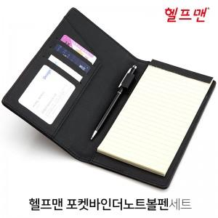

【상세/제작정보】 | 바인더 및 볼펜 레이저 인쇄포함

【인쇄/포장옵션】 | 레이저, 불박, 풀칼라, 개별인쇄 / OPP(비닐)

【공급단가】 | 수량 | 100~ | 300~ | 500~ | 1,000~ | 3,000~
*VAT별도 | 단가 | 8,770원 | 8,450원 | 8,120원 | 7,800원 | 7,600원

【상품 URL】 | https://dev.easy1.co.kr:443/src/goods_detail.php?gdno=18856

